詳細クラス図
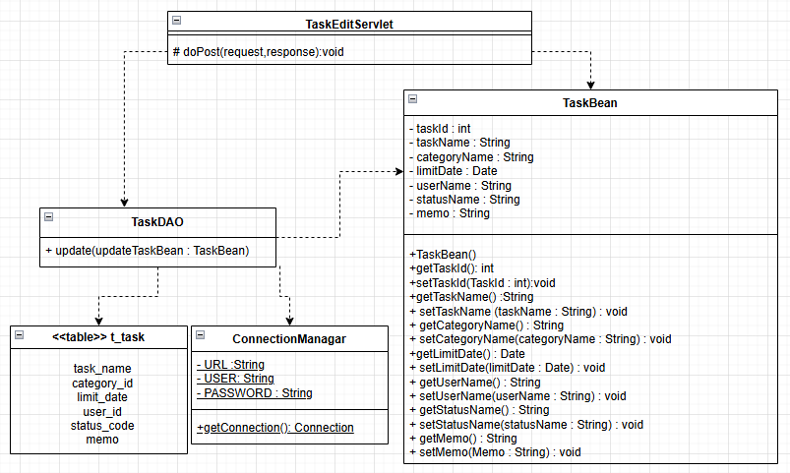
詳細クラス図 | システム名 | グループ名 | 作成日 | 担当 | 承認印
 | TaskMan | デジカレ | 2026-06-09 | 清山

タスク編集画面
画面設計書 | システム名 |  | グループ名 |  | 作成日 | 担当 | 承認印
 | TaskMan |  | デジカレ |  | 2026-06-08 | 清山

①
画面名称 | タスク編集画面
画面レイアウト
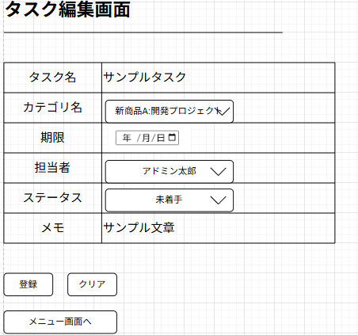
②
③
④

⑤
⑥
⑦
⑧
⑨
⑩

フォーム定義
action | task-edit-seavlet |  |  |  |  | method | POST
識別ID | ラベル | type | name | value | 備考
① | タスク登録一覧表 | 表 | - | - | 登録するタスクの内容が表示されている表
② | タスク名 | text | taskName | - | タスク名を入力するテキストボックス 編集前のタスク名がデフォルトで入力されている
③ | カテゴリ名 | select | categoryName | c.getCategoryCode() | カテゴリ名をDBに登録済の一覧から選択する 編集前のカテゴリ名がデフォルトで入力されている
④ | 期限 | date | limitDate | - | タスクの期限をカレンダーから入力できるフォーム 編集前の日付がデフォルトで入力されている
⑤ | 担当者 | select | userName | c.getUserName() | 担当者名をDBに登録済の一覧から選択する 編集前の担当者名がデフォルトで入力されている
⑥ | ステータス | select | statusCode | c.getStatusCode() | ステータスをDBに登録済の一覧から選択する 編集前のステータスがデフォルトで入力されている
⑦ | メモ | text | memo | - | メモを入力するテキストボックス 編集前のメモがデフォルトで入力されている
⑧ | 登録 | submit | - | 登録 | 入力内容を登録実行するボタン
⑨ | クリア | submit | - | クリア | 入力内容を全削除するボタン
⑩ | メニュー画面へ | submit | - | メニュー画面へ | メニュー画面へ遷移するボタン

タスク編集成功画面
画面設計書 | システム名 |  | グループ名 |  | 作成日 | 担当 | 承認印
 | TaskMan |  | デジカレ |  | 2026-06-08 | 清山

画面名称 | タスク編集成功画面
画面レイアウト
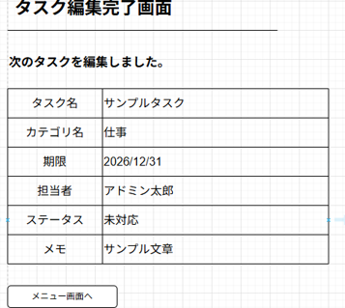
①

②

フォーム定義
action | menu.jsp |  |  |  |  | method | POST
識別ID | ラベル | type | name | value | 備考
① | タスク登録一覧表 | 表 | - | - | タスクの変更内容の一覧
② | メニュー画面へ | submit | - | メニュー画面へ | メニュー画面へ遷移する

タスク編集失敗画面
画面設計書 | システム名 |  | グループ名 |  | 作成日 | 担当 | 承認印
 | TaskMan |  | デジカレ |  | 2026-06-08 | 清山

画面名称 | タスク編集失敗画面
画面レイアウト
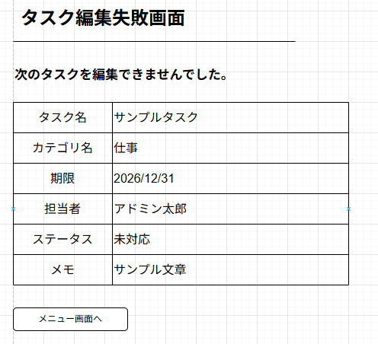
①

②

フォーム定義
action | menu.jsp |  |  |  |  | method | POST
識別ID | ラベル | type | name | value | 備考
① | タスク登録一覧表 | 表 | - | - | タスクの変更内容の一覧
② | メニュー画面へ | submit | - | メニュー画面へ | メニュー画面へ遷移する

